CURVA ABC
PREFEITURA MUNICIPAL DE PORTEL SECRETARIA MUNICIPAL DE EDUCAÇÃO
DEPARTAMENTO DE OBRAS E ENGENHARIA
OBRA: | CONCLUSÃO DE ESCOLA
LOCAL: | COMUNIDADE COCAL, RIO PACAJA, ZONA RURAL DE PORTEL-PA.
REFERENCIA DE VALORES: SINAPI SEM DESONERAÇÃO JANEIRO DE 2023, ORSE E SEDOP NOVEMBRO DE 2022 |  |  |  | BDI: | 25.00%

CURVA ABC
N° DO ITEM | DESCRIÇÃO DO ITEM | VALOR TOTAL | % INDIVIDUAL | % ACUMULADA | CLASSE
5 | COBERTURA /FORRO | R$ 114,700.25 | 18.44% | 18.44% | A
8 | REVESTIMENTOS INTERNO E EXTERNO | R$ 94,206.62 | 15.15% | 33.59% | A
9 | SISTEMAS DE PISOS | R$ 72,789.25 | 11.70% | 45.30% | A
10 | PINTURAS E ACABAMENTOS | R$ 71,376.67 | 11.48% | 56.77% | A
1 | SERVIÇOS PRELIMIRARES | R$ 59,836.49 | 9.62% | 66.40% | A
6 | ESQUADRIAS | R$ 42,728.43 | 6.87% | 73.27% | A
2 | FUNDAÇÃO | R$ 31,754.90 | 5.11% | 78.37% | A
14 | INSTALAÇÃO ELETRICA | R$ 26,107.64 | 4.20% | 82.57% | B
15 | SERVIÇOS COMPLEMENTARIES | R$ 24,462.50 | 3.93% | 86.50% | B
3 | SUPERESTRUTURA | R$ 21,635.30 | 3.48% | 89.98% | B
4 | ALVENARIA DE VEDAÇÃO | R$ 21,351.92 | 3.43% | 93.42% | B
12 | INSTALAÇÃO DE ESGOTO (ÁREA DE SERVIÇO) | R$ 17,669.80 | 2.84% | 96.26% | C
13 | LOUÇAS E ACESSORIOS | R$ 9,614.48 | 1.55% | 97.80% | C
7 | IMPERMEABILIZAÇÃO | R$ 6,926.75 | 1.11% | 98.92% | C
11 | INSTALAÇÃO HIDRÁULICA | R$ 6,728.95 | 1.08% | 100.00% | C
TOTAL: |  | R$ 621,889.93

 |  | CLASSE | CORTE | PROPORÇÃO DE CÓDIGOS | PROPORÇÃO DE VALORES
 |  | A | 80% | 46.7% | 78.37%
 |  | B | 95% | 26.7% | 15.04%
 |  | C | 100% | 26.7% | 6.58%

 | GRÁFICO DA CURVA ABC

Elias André Gomes Pinheiro
Engenheiro Responsável
CREA 1519607806

BDI (2)
OBRA: | CONCLUSÃO DE ESCOLA |  |  | HORA: | 86.90%
LOCAL: | COMUNIDADE COCAL, RIO PACAJA, ZONA RURAL DE PORTEL-PA. |  |  | MÊS: | 47.89%

PLANILHA PARA BDI (EDIFÍCIOS)
Parcela | % | Siglas | Situação | Percentuais Mínimos e Máximos por Ítem
Administração Central | 3.93% | AC | OK | 3% | 5.50%
Seguro e Garantia | 0.85% | S+G | OK | 0.80% | 1%
Riscos | 1.00% | R | OK | 0.97% | 1.27%
Despesas financeiras | 0.60% | DF | OK | 0.59% | 1.39%
Lucro | 7.30% | L | OK | 6.16% | 8.96%
Impostos | 8.65% | I | OK
 | LIMITE DENTRO DO ACORDÃO TCU 2.622/2013 |  |  | de 20,76% a 26,44%
ISS | 3.00%
PIS/PASEP | 0.65%
COFINS | 3.00%
CPRB | 2.00%

TOTAL BDI % | 25%

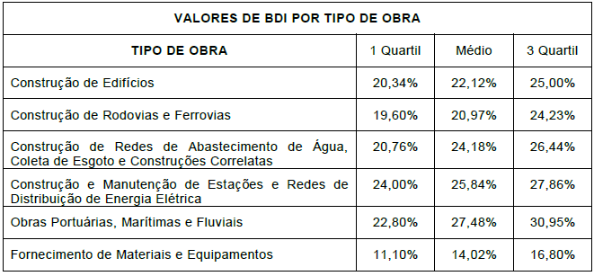

Elias André Gomes Pinheiro
Engenheiro Civil
CREA-PA: 1519607807

